Sheet1
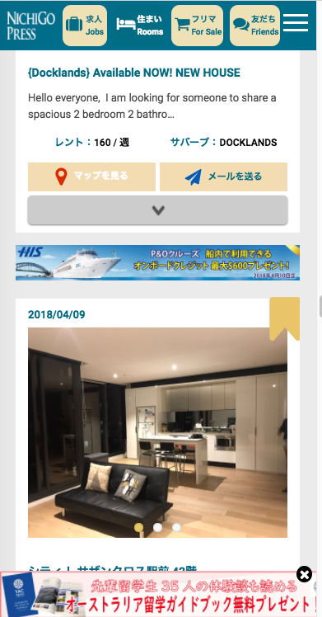
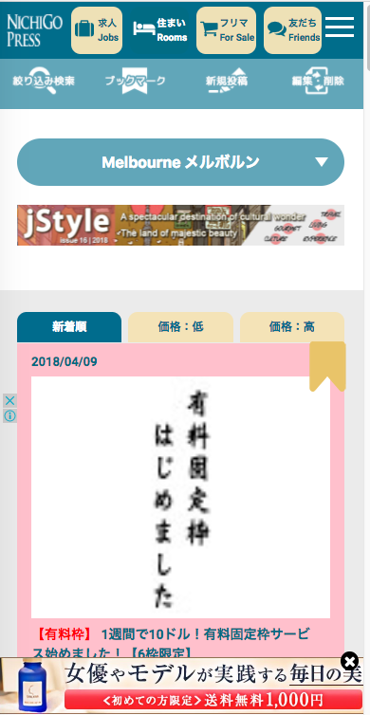

リンクではなく、リロード(再読込）に変更してください。
Vui lòng thay đổi để tải lại (reread), không liên kết.

日豪プレスのバナーをクリックしたら、この状態の画面を表示する
Sau khi nhấp vào biểu ngữ báo chí Nhật Bản-Úc, hãy hiển thị màn hình ở trạng thái này

